상품제안서
포트메리온 보타닉가든 뉴 BF 머그 2p 세트 | 상품코드: S46639

 |  |  |  |  |  |  | 02-713-8555 | www.synergygift.co.kr
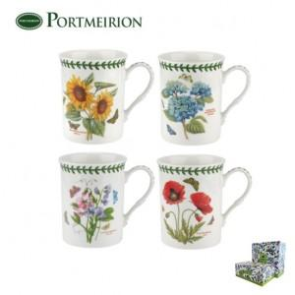

【상세/제작정보】

【인쇄/포장옵션】 | 스티커 / 쇼핑백 동봉

【공급단가】 | 수량 | 20~ | 50~ | 100~ | 300~ | 500~
*VAT별도 | 단가 | 24,500원 | 23,910원 | 23,320원 | 22,340원 | 21,750원

【상품 URL】 | https://www.synergygift.co.kr:443/src/goods_detail.php?gdno=46639

